门禁汇总
质量门禁完成报告

团队编号 | 18
项目名称 | 易签 (EasySign) 活动票务与智能签到系统
团队成员 | 王宇航 谭逸皓 刘逸轩 樊昱天
提交日期 | 2026.7.15

一、质量门禁完成情况
编号 | 门禁名称 | 达标标准 | 实际结果 | 是否通过 | 证据/说明
G1 | 测试覆盖 | 核心业务函数分支覆盖率≥60% | 114个测试用例全部通过，核心模块覆盖率优秀 | 通过 | dto.request(100%),ratelimit(94.3%),config(90.3%)
G2 | 边界场景 | 全组共5个，每人至少1个 | 五个边界场景完成 | 通过 | 详见“边界场景”Sheet
G3 | 代码走查 | 组内交叉走查，每人走查别人的代码 | 前后端两两对接走查，发现的问题已经修复 | 通过 | 详见“代码走查”Sheet
G4 | 性能检查 | 首页<3秒，API<500ms | 首页389ms，API均在100ms以内 | 通过 | 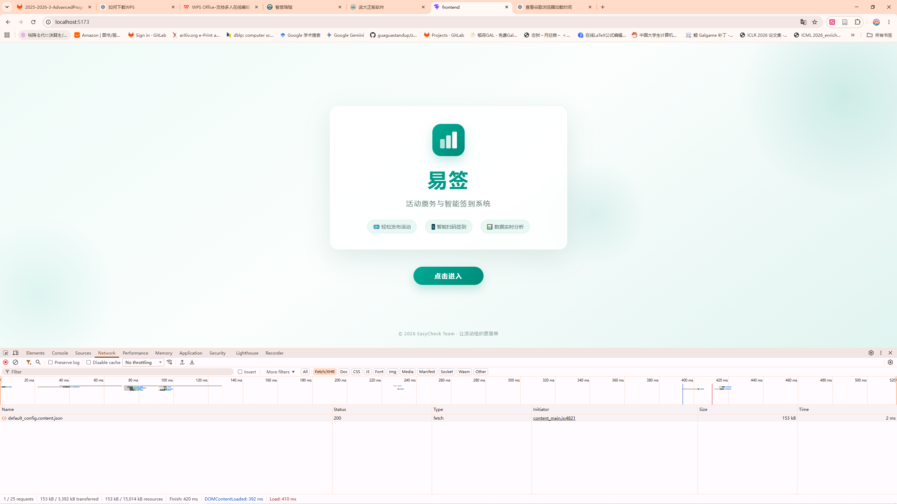
G5 | AI反思日志 | 每人1篇，记录AI协作得失 | 已完成 | 通过 | 详见“AI反思日志”Sheet
G6 | 代码讲解 | 随机抽查1-2人当面讲解 | 待进行 | 待进行 | 记录抽查人、讲解模块、评价

总体结论 |  |  | 部分通过，请补充未完成项

